カルバート台帳
（様式２） |  |  |  |  | カルバート台帳
事務所名 |  | 宇部土木建築事務所（美祢支所） |  |  |  |  |  |  |  |  |  |  |  | 作成者： |  | 富士総合設計㈱ |  |  |  |  |  | 2020-11-05 |  |  |  | 作成
フリガナ |  | (ｳﾏｺﾛﾋﾞｶﾙﾊﾞｰﾄ) |  |  |  |  | 路線種別 |  | 一般県道 |  |  | 路線番号 |  | 242 |  |  |  |  | 断 面 図
名称 |  | 馬ころびカルバート
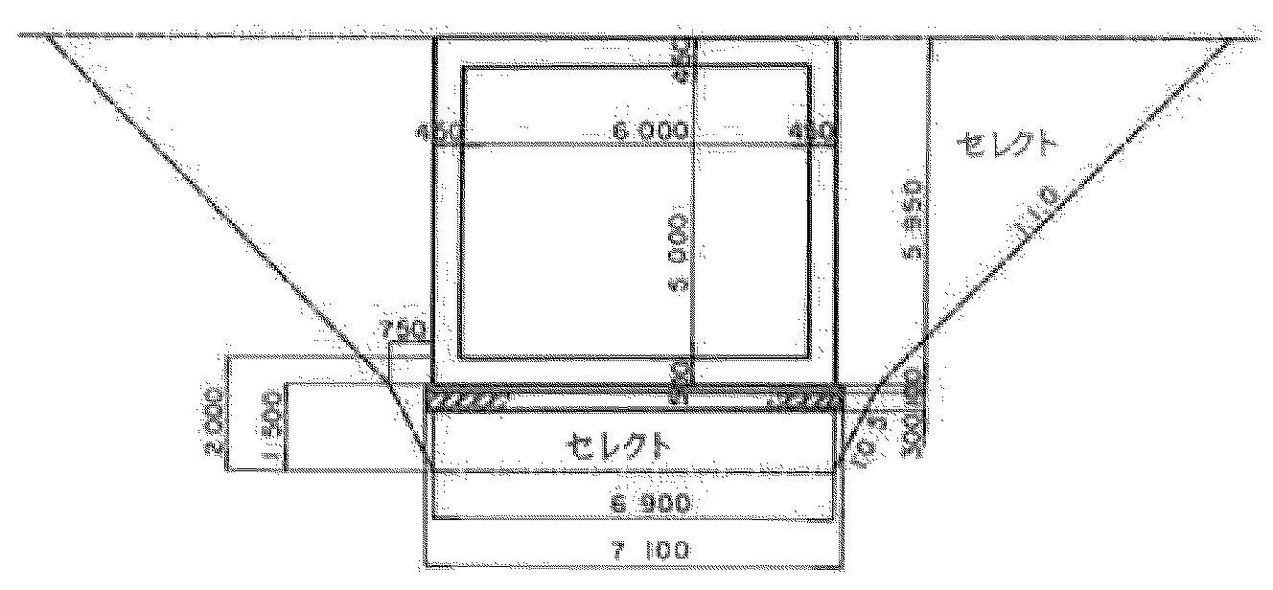
 |  |  |  |  |  |  | 路線名 |  | 秋吉台公園線
測点 |  | No. |  |  | ＋ |  | 設置場所 |  | 美祢市美東町大田
緯度 | 34 | 度 | 15 | 分 | 6.7 | 秒 | 経度 | 131 |  |  | 度 | 18 | 分 | 47.3 | 秒
相対位置（図面コード） |  | 16 |  | － | 0 |  | 図面起点からの位置 |  |  |  | 270.0
形式 |  | 内空断面 |  |  |  | 延長 |  |  | 土被り |  |  | 斜角（°）
 |  | 6.0 | m × | 5.0 | m | L= | 12.4 | m | （最大） | - | m | 左 |  | 右
 |  |  |  |  |  |  |  |  | （最小） | - | m
基礎形式 |  |  | 直接 |  | 杭（ |  |  |  | ） | 置換（ |  |  |  |  | ）
交差条件 |  | 道路（河川）名 |  |  | 種別・管理者 |  |  | 計画道路（河川）幅 |  |  |  | 建築限界・計画流量
 |  | 無名道 |  |  | 美祢市 |  |  | 6.0m |  |  |  |  |  |  |  |  |  | 平 面 図
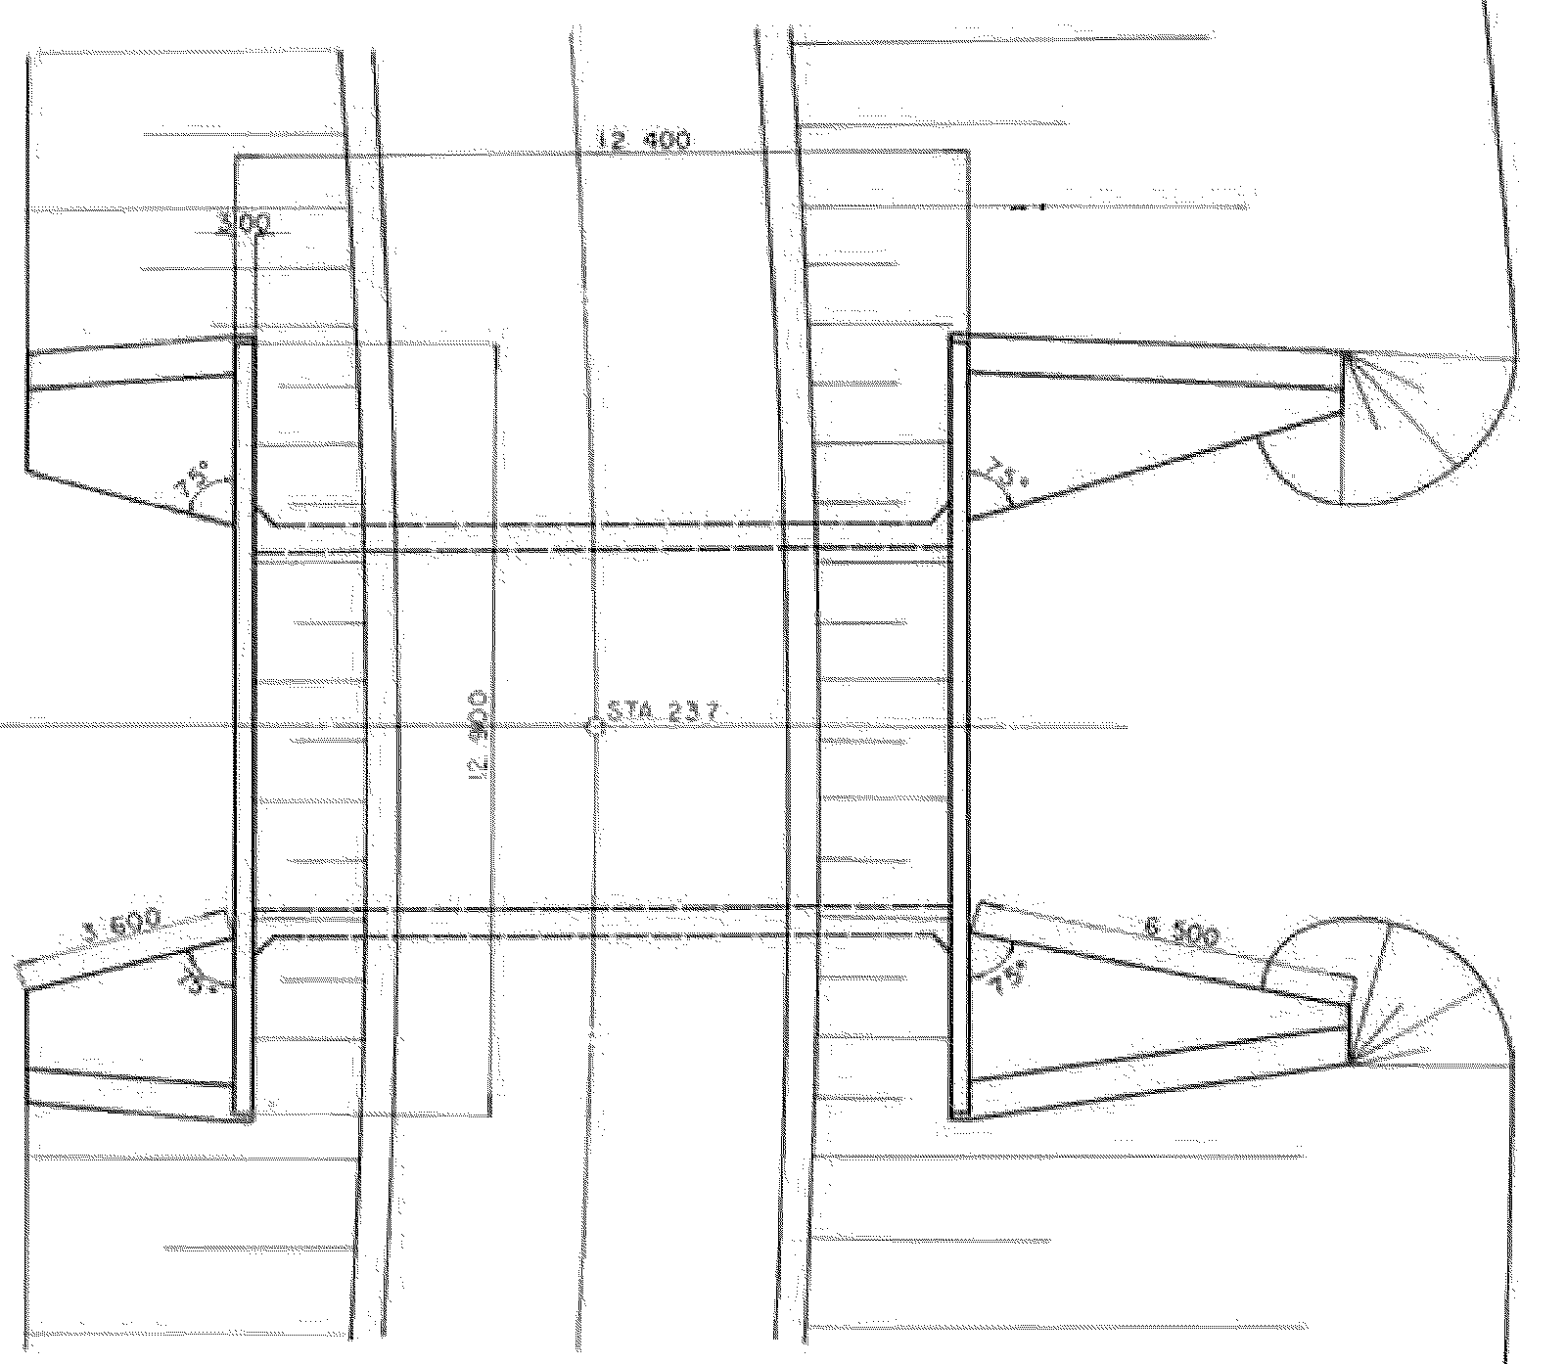
管理協定 |  | 協定の有無 |  |  |  |  | 協定年月日 |  |  |  | 協定先

占用物件 |  | 占用の有無 |  |  |  |  | 占用物件種別 |  |  |  | 管理者
 |  | 不明
設計業者名 |  |  |  |  |  |  | 施工業者名
施工時期 |  |  |  |  | 年 |  | 月 | ～ |  | 1968 |  |  | 年 |  | 月
設計条件 | 適用示方書
 | 設計荷重
 | コンクリート | 種別σck= |  |  | kg/c㎡ |  | 許容曲げ圧縮応力度種別σca= |  |  |  |  |  |  | kg/c㎡
 | 鉄筋 | 種別 |  |  |  |  | 許容引張応力度種別σsa= |  |  |  |  |  |  | kg/c㎡
主要数量 |  | コンクリート |  |  |  | m3 | 鉄筋 |  |  |  | ｔ
工事費 |  | 本体工 |  |  |  | 基礎工 |  |  |  | 合計工事費
 |  |  |  |  | 千円 |  |  |  | 千円 |  |  |  |  |  | 千円
＜特記事項＞ |  |  |  |  |  |  |  |  |  |  |  |  |  |  |  |  | ※土被り・内空断面等を記載すること。

現況写真

全景 |  |  |  |  |  |  |  |  |  |  |  |  |  | 側面
（起点から終点） |  |  |  |  |  |  |  |  |  |  |  |  |  | （起点左）
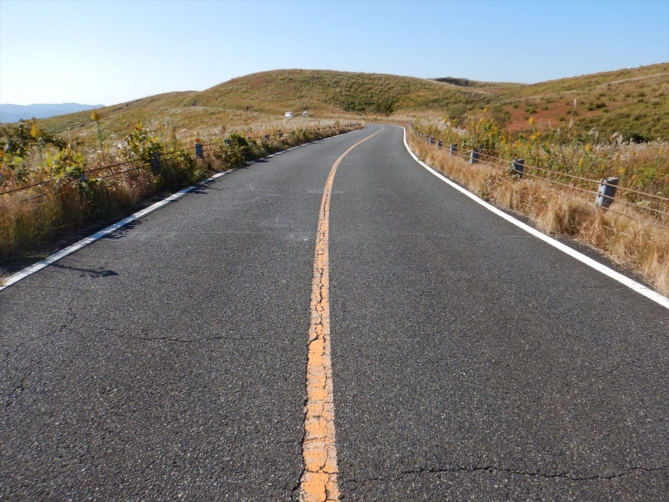
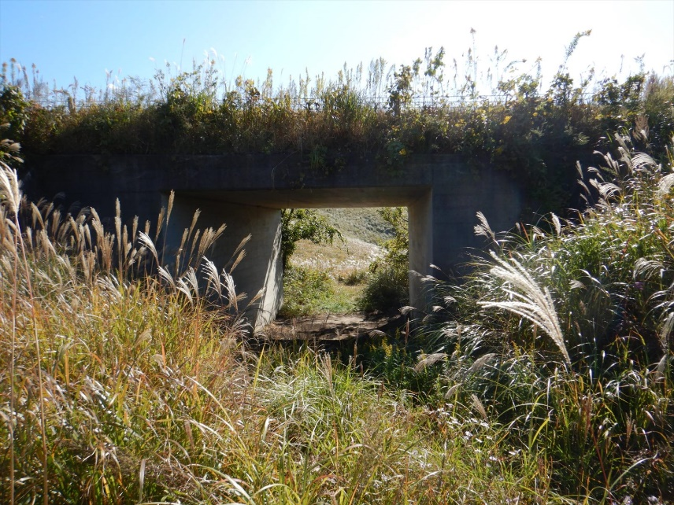

（終点から起点） |  |  |  |  |  |  |  |  |  |  |  |  |  | （終点左）
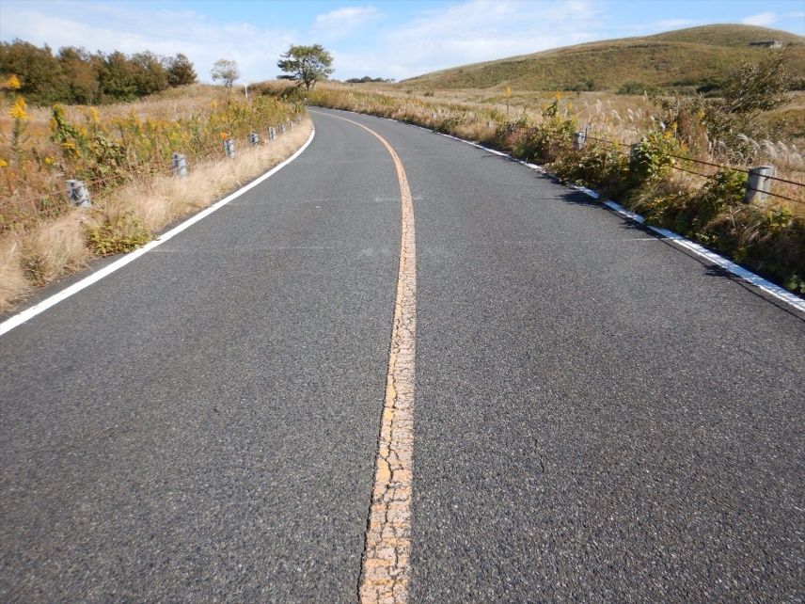
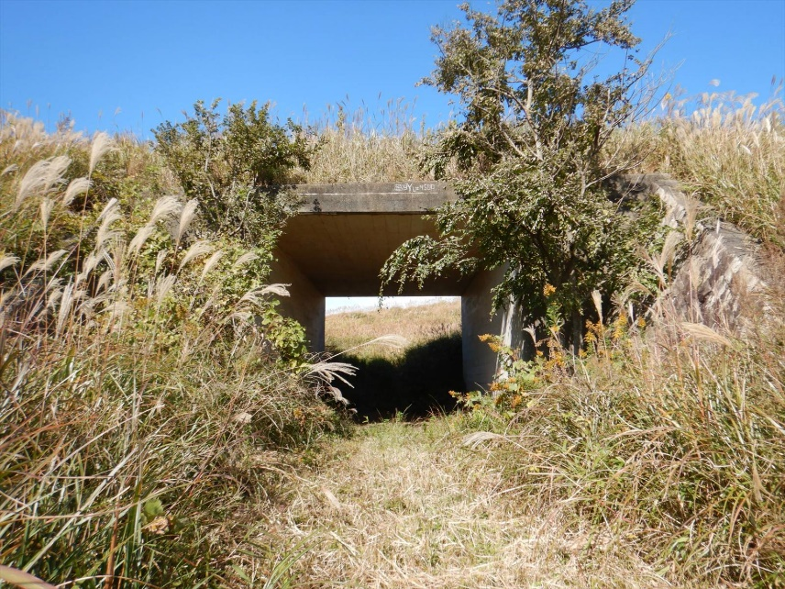

 | 撮影年月日 |  |  | 令和 |  | 2 | 年 | 11 | 月 | 5 | 日 |  |  |  |  | 撮影年月日 |  | 令和 |  | 2 | 年 | 11 | 月 | 5 | 日

【入力リスト】

1. 路線種別 |  |  |  | 区分

一般国道 |  |  |  | 直接基礎
主要地方道 |  |  |  | 場所打ちぐい(深礎も含む)
一般県道 |  |  |  | 既製鋼ぐい
 |  |  |  | 既製RCぐい
 |  |  |  | 既製PCぐい
 |  |  |  | 木ぐい
4. 事務所 |  |  |  | 既製PHCぐい
 |  |  |  | その他
岩国土木建築事務所
岩国土木建築事務所（玖珂分室）
柳井土木建築事務所
柳井土木建築事務所（大島分室）
周南土木建築事務所
防府土木建築事務所
防府土木建築事務所（山口支所）
山口土木建築事務所（阿東分室）
宇部土木建築事務所
宇部土木建築事務所（美祢支所）
下関土木建築事務所
下関土木建築事務所（豊田分室）
長門土木建築事務所
萩土木建築事務所

